Obuwie_klas_I_hutnik_model_C
 |  |  |  |  | baza-nw.ciop.pl
Kalkulator naddatków wymiarowych wynikających stosowania środków ochrony nóg
Klasyfikacja I – skórzane tekstylne
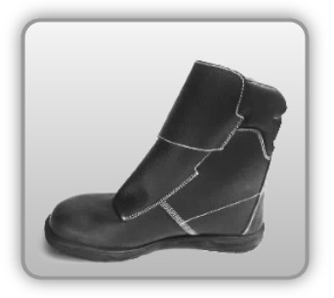 | Obuwie o właściwościach ochronnych hutników
Właściwości ochronne |  |  |  | 
Klasyfikacja I Model C – but połowy łydki S3 HI • odporność mechaniczna – ochrona stopy przed przekłuciem oraz ochrona palców przed ściskaniem uderzeniem • ognioodporność – ochrona przed iskrami rozpryskami gorących metali • izolacja podeszwy ciepła – odporność ciepło kontaktowe 300°C/1min • właściwości antyelektrostatyczne • odporność mechaniczna • odporność olej • odporność benzynę inne rozpuszczalniki

Kalkulator naddatków wymiarowych dla obuwia o właściwościach ochronnych dla hutników
Typ NW | miara antropo­metryczna y1, y2, x1, z1, o1 [cm] | wymiar całkowity Y1, Y2, X1, Z1, O1 [cm] |  | wymiar naddatku [cm] |  | przyrost względny [%]
 |  | min | max | min | max | min | max
NW wysokości Y1 (pięta) | 182.5 | 184.9 | 185.7 | 2.4 | 3.2 | 1.3 | 1.8
NW wysokości Y2 (palce) | 3.6 | 6.0 | 6.9 | 2.4 | 3.3 | 66.7 | 91.7
NW szerokości X1 | 25.3 | 27.3 | 27.8 | 2.0 | 2.5 | 7.9 | 9.9
NW długości Z1 | 10.2 | 11.4 | 11.9 | 1.2 | 1.7 | 11.8 | 16.7
NW obwodu O1 | 26.0 | 31.0 | 32.2 | 5.0 | 6.2 | 19.2 | 23.8

Opracowano na podstawie wyników V etapu programu wieloletniego „Poprawa bezpieczeństwa i warunków pracy”, finansowanego w zakresie badań naukowych i prac rozwojowych ze środków Narodowego Centrum Badań i Rozwoju. Projekt I.PB.10: Opracowanie danych do nowego atlasu miar człowieka, związanych ze stosowaniem środków ochrony indywidualnej z uwzględnieniem wybranych parametrów widzenia. Koordynator programu: Centralny Instytut Ochrony Pracy – Państwowy Instytut Badawczy.

